Champs de l'étude
Champ de l'étude :
Pour les fonctionnaires relevant des employeurs territoriaux : ensemble des personnes affiliées au régime de retraite des fonctionnaires territoriaux et hospitaliers, la CNRACL, et qui n’ont pas liquidé leurs droits à pension au 31 décembre 2022. En d’autres termes, le périmètre des fonctionnaires concerne toutes les personnes ayant fait l'objet d'au moins une déclaration de la part d'un employeur relevant de la fonction publique territoriale (communes, départements, régions, centres d’action sociale, syndicats) durant leur carrière et n’ayant pas liquidé leurs droits à retraite. Ce périmètre comprend donc des personnes qui peuvent ne pas être en activité (en disponibilité par exemple).
Pour les salariés relevant des employeurs territoriaux : ensemble des personnes qui ont cotisé à l’Ircantec au cours de l’année 2022 en travaillant chez un employeur relevant de la fonction publique territoriale, c’est-à-dire ayant fait l’objet d’une déclaration dans l’année 2022 quelles que soient la durée de leur activité et leurs conditions de travail (temps complet ou partiel, travail saisonnier ou à domicile...). Les élus ne sont pas pris en compte dans cette publication.
Les salariés de la fonction publique territoriale relevant de l’Ircantec ont une durée d’affiliation dans le régime réduite pour une bonne partie des personnes ayant acquis des droits. Ainsi, la durée moyenne de cotisation est inférieure à 10 années et près de 50 % des personnes partant à la retraite perçoivent un versement sous forme de capital unique (pour plus de détails, voir le Questions retraite et solidarité - Les études n°25). A l’inverse, les fonctionnaires territoriaux ont des carrières relevant de la CNRACL qui concernent la majeure partie de leur carrière. La CNRACL constitue ainsi leur régime principal dans la très grande majorité des cas (pour plus de détails, voir le Questions retraite et solidarité -Les études n°5). Par conséquent, le périmètre retenu pour les salariés est celui des individus qui ont acquis des droits au cours de l’année 2022 alors que le périmètre considéré pour les fonctionnaires est celui des individus qui disposent de droits dans le régime à la fin de l’année 2022.

Effectifs des agents
Effectifs des personnels en 2023 (en milliers)

Effectifs des personnels (en milliers) | Fonctionnaires | Salariés*
Hommes | 637.1 | 394.0
en % | 41.6% | 32.5%
Femmes | 894.3 | 818.4
en % | 58.4% | 67.5%
Ensemble | 1,531.4 | 1,212.3
Evolution 2023/2022 | +0,7% | -0.2%

* L’effectif des salariés intègre 78 100 fonctionnaires. Ces derniers sont affiliés à l’Ircantec car ils occupent des emplois à temps non complet d’une durée hebdomadaire inférieure à 28 h.

Evolution effectifs agents
Effectifs des personnels

Personnels territoriaux | 2010 | 2011 | 2012 | 2013 | 2014 | 2015 | 2016 | 2017 | 2018 | 2019 | 2020 | 2021 | 2022 | 2023
Salariés | 1,085,757 | 1,112,584 | 1,109,663 | 1,138,241 | 1,164,955 | 1,147,805 | 1,140,683 | 1,138,039 | 1,117,231 | 1,120,390 | 1,076,134 | 1,150,741 | 1,215,088 | 1,212,301
Fonctionnaires | 1,398,912 | 1,421,467 | 1,447,396 | 1,470,934 | 1,493,098 | 1,495,060 | 1,499,240 | 1,499,752 | 1,493,920 | 1,491,826 | 1,497,889 | 1,511,539 | 1,521,397 | 1,531,383

Taux d'évolution |  | 2011/2010 | 2012/2011 | 2013/2012 | 2014/2013 | 2015/2014 | 2016/2015 | 2017/2016 | 2018/2017 | 2019/2018 | 2020/2019 | 2021/2020 | 2022/2021 | 2023/2022 | sur 10 ans :
 |  |  |  |  |  |  |  |  |  |  |  |  |  |  | évol annuelle | évol sur 10 ans
Salariés |  | 2.5% | -0.3% | 2.6% | 2.3% | -1.5% | -0.6% | -0.2% | -1.8% | 0.3% | -4.0% | 6.9% | 5.6% | -0.2% | 0.6% | 6.5%
Fonctionnaires |  | 1.6% | 1.8% | 1.6% | 1.5% | 0.1% | 0.3% | 0.0% | -0.4% | -0.1% | 0.4% | 0.9% | 0.7% | 0.7% | 0.4% | 4.1%

Evolution des personnels territoriaux

Pyramide ages fonctionnaires
Pyramide des âges des fonctionnaires en 2023

Répartition par âge des fonctionnaires
Age | Homme | Femme | Ensemble | age | Homme | Femme
15 | 0 | 0 | 0 | 15 | 0 | 0
16 | 0 | 0 | 0 | 16 | 0 | 0
17 | 0 | 0 | 0 | 17 | 0 | 0
18 | 12 | 5 | 17 | 18 | -12 | 5
19 | 126 | 39 | 165 | 19 | -126 | 39
20 | 372 | 137 | 509 | 20 | -372 | 137
21 | 796 | 390 | 1186 | 21 | -796 | 390
22 | 1430 | 902 | 2332 | 22 | -1430 | 902
23 | 2033 | 1660 | 3693 | 23 | -2033 | 1660
24 | 2622 | 2433 | 5055 | 24 | -2622 | 2433
25 | 3431 | 3439 | 6870 | 25 | -3431 | 3439
26 | 4013 | 4380 | 8393 | 26 | -4013 | 4380
27 | 5132 | 5760 | 10892 | 27 | -5132 | 5760
28 | 6175 | 6868 | 13043 | 28 | -6175 | 6868
29 | 6780 | 8022 | 14802 | 29 | -6780 | 8022
30 | 7835 | 9206 | 17041 | 30 | -7835 | 9206
31 | 8835 | 10867 | 19702 | 31 | -8835 | 10867
32 | 9928 | 12304 | 22232 | 32 | -9928 | 12304
33 | 10631 | 13797 | 24428 | 33 | -10631 | 13797
34 | 11618 | 15336 | 26954 | 34 | -11618 | 15336
35 | 12267 | 16642 | 28909 | 35 | -12267 | 16642
36 | 12845 | 17749 | 30594 | 36 | -12845 | 17749
37 | 13158 | 18937 | 32095 | 37 | -13158 | 18937
38 | 13926 | 19802 | 33728 | 38 | -13926 | 19802
39 | 14216 | 20460 | 34676 | 39 | -14216 | 20460
40 | 14947 | 21056 | 36003 | 40 | -14947 | 21056
41 | 16605 | 23742 | 40347 | 41 | -16605 | 23742
42 | 17691 | 24724 | 42415 | 42 | -17691 | 24724
43 | 18168 | 26135 | 44303 | 43 | -18168 | 26135
44 | 18033 | 25725 | 43758 | 44 | -18033 | 25725
45 | 18356 | 25676 | 44032 | 45 | -18356 | 25676
46 | 19421 | 26951 | 46372 | 46 | -19421 | 26951
47 | 19542 | 27108 | 46650 | 47 | -19542 | 27108
48 | 21024 | 28201 | 49225 | 48 | -21024 | 28201
49 | 22930 | 31174 | 54104 | 49 | -22930 | 31174
50 | 25154 | 33750 | 58904 | 50 | -25154 | 33750
51 | 25466 | 34658 | 60124 | 51 | -25466 | 34658
52 | 25189 | 34993 | 60182 | 52 | -25189 | 34993
53 | 24652 | 34161 | 58813 | 53 | -24652 | 34161
54 | 23844 | 33844 | 57688 | 54 | -23844 | 33844
55 | 23632 | 33306 | 56938 | 55 | -23632 | 33306
56 | 23266 | 33751 | 57017 | 56 | -23266 | 33751
57 | 23792 | 34899 | 58691 | 57 | -23792 | 34899
58 | 23897 | 34818 | 58715 | 58 | -23897 | 34818
59 | 24041 | 34885 | 58926 | 59 | -24041 | 34885
60 | 19606 | 31983 | 51589 | 60 | -19606 | 31983
61 | 15060 | 27336 | 42396 | 61 | -15060 | 27336
62 | 9809 | 17323 | 27132 | 62 | -9809 | 17323
63 | 5975 | 10011 | 15986 | 63 | -5975 | 10011
64 | 4022 | 6956 | 10978 | 64 | -4022 | 6956
65 | 2554 | 4434 | 6988 | 65 | -2554 | 4434
66 | 1663 | 2797 | 4460 | 66 | -1663 | 2797
67 | 359 | 517 | 876 | 67 | -359 | 517
68 | 139 | 217 | 356 | 68 | -139 | 217
69 | 47 | 52 | 99 | 69 | -47 | 52
TOTAL | 637,065 | 894,318 | 1,531,383

Pyramide âges salariés
Pyramide des âges des salariés en 2023

age | Homme | Femmes | Ensemble | age | Homme | Femme | Cette pyramide concerne les cotisants de 15 à 69 ans et non la totalité des cotisants
15 | 333 | 137 | 470 | 15 | -333 | 137
16 | 3604 | 3494 | 7098 | 16 | -3604 | 3494
17 | 9392 | 11354 | 20746 | 17 | -9392 | 11354
Répartition par âge des salariés
18 | 17695 | 22050 | 39745 | 18 | -17695 | 22050
19 | 20952 | 28896 | 49848 | 19 | -20952 | 28896
20 | 19560 | 29316 | 48876 | 20 | -19560 | 29316
21 | 17487 | 27878 | 45365 | 21 | -17487 | 27878
22 | 15385 | 25895 | 41280 | 22 | -15385 | 25895
23 | 13650 | 24119 | 37769 | 23 | -13650 | 24119
24 | 11816 | 21329 | 33145 | 24 | -11816 | 21329
25 | 10522 | 19472 | 29994 | 25 | -10522 | 19472
26 | 9611 | 18111 | 27722 | 26 | -9611 | 18111
27 | 9004 | 17001 | 26005 | 27 | -9004 | 17001
28 | 8653 | 16326 | 24979 | 28 | -8653 | 16326
29 | 7960 | 15412 | 23372 | 29 | -7960 | 15412
30 | 7691 | 15022 | 22713 | 30 | -7691 | 15022
31 | 7461 | 15192 | 22653 | 31 | -7461 | 15192
32 | 7369 | 15432 | 22801 | 32 | -7369 | 15432
33 | 7038 | 15801 | 22839 | 33 | -7038 | 15801
34 | 6834 | 15770 | 22604 | 34 | -6834 | 15770
35 | 6776 | 15886 | 22662 | 35 | -6776 | 15886
36 | 6647 | 15822 | 22469 | 36 | -6647 | 15822
37 | 6382 | 16197 | 22579 | 37 | -6382 | 16197
38 | 6170 | 16169 | 22339 | 38 | -6170 | 16169
39 | 6077 | 16176 | 22253 | 39 | -6077 | 16176
40 | 5926 | 15637 | 21563 | 40 | -5926 | 15637
41 | 6088 | 16641 | 22729 | 41 | -6088 | 16641 | Les âges moyens hommes et femmes sont calculés sur la totalité des cotisants
42 | 6169 | 16110 | 22279 | 42 | -6169 | 16110
43 | 6013 | 16302 | 22315 | 43 | -6013 | 16302
44 | 5843 | 15558 | 21401 | 44 | -5843 | 15558
45 | 5586 | 14928 | 20514 | 45 | -5586 | 14928
46 | 5848 | 14943 | 20791 | 46 | -5848 | 14943
47 | 5633 | 14625 | 20258 | 47 | -5633 | 14625
48 | 5837 | 14933 | 20770 | 48 | -5837 | 14933
49 | 6039 | 15602 | 21641 | 49 | -6039 | 15602
50 | 6233 | 16198 | 22431 | 50 | -6233 | 16198
51 | 6297 | 16044 | 22341 | 51 | -6297 | 16044
52 | 6207 | 15943 | 22150 | 52 | -6207 | 15943
53 | 6020 | 15637 | 21657 | 53 | -6020 | 15637
54 | 5940 | 15316 | 21256 | 54 | -5940 | 15316
55 | 5489 | 15038 | 20527 | 55 | -5489 | 15038
56 | 5442 | 14760 | 20202 | 56 | -5442 | 14760
57 | 5564 | 14784 | 20348 | 57 | -5564 | 14784
58 | 5401 | 14579 | 19980 | 58 | -5401 | 14579
59 | 5322 | 14407 | 19729 | 59 | -5322 | 14407
60 | 5257 | 13471 | 18728 | 60 | -5257 | 13471
61 | 4646 | 12795 | 17441 | 61 | -4646 | 12795
62 | 4298 | 11806 | 16104 | 62 | -4298 | 11806
63 | 3295 | 7844 | 11139 | 63 | -3295 | 7844
64 | 2927 | 6375 | 9302 | 64 | -2927 | 6375
65 | 2429 | 5274 | 7703 | 65 | -2429 | 5274
66 | 2019 | 4029 | 6048 | 66 | -2019 | 4029
67 | 1672 | 3181 | 4853 | 67 | -1672 | 3181
68 | 1125 | 1846 | 2971 | 68 | -1125 | 1846
69 | 976 | 1378 | 2354 | 69 | -976 | 1378
 | 389,610 | 814,241 | 1,203,851

Agents par region
Poids des personnels des collectivités territoriales par rapport à la population régionale 2023

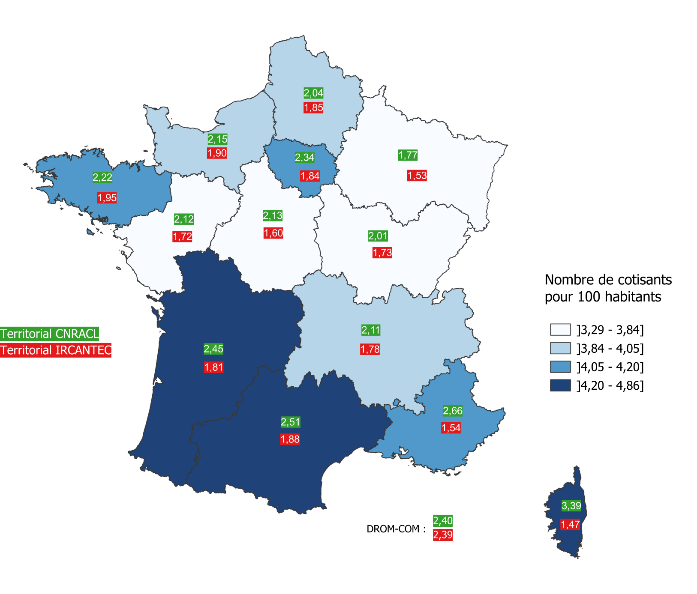
En nombre pour 100 habitants
Region | CNRACL | IRCANTEC | TOTAL
Auvergne-Rhône-Alpes | 2.11 | 1.78 | 3.89
Bourgogne-Franche-Comté | 2.01 | 1.73 | 3.74
Bretagne | 2.22 | 1.95 | 4.17
Centre-Val-de-Loire | 2.13 | 1.60 | 3.73
Corse | 3.39 | 1.47 | 4.86
Grand Est | 1.77 | 1.53 | 3.29
Hauts-de-France | 2.04 | 1.85 | 3.89
Île-de-France | 2.34 | 1.84 | 4.18
Normandie | 2.15 | 1.90 | 4.05
Nouvelle-Aquitaine | 2.45 | 1.81 | 4.27
Occitanie | 2.51 | 1.88 | 4.39
Pays de la Loire | 2.12 | 1.72 | 3.84
Provence-Alpes-Côte d'Azur | 2.66 | 1.54 | 4.20
DROM - COM | 2.40 | 2.39 | 4.78

Effectif employeurs
Nombre d’employeurs territoriaux en 2023

 | CNRACL | Ircantec | Employeurs distincts
Employeurs territoriaux | 39,512 | 42,074 | 46,523

Aide à la lecture : 46 523 employeurs territoriaux distincts sont dénombrés en 2023. 7 011 (=46 523- 39 512) employeurs ne sont qu'à l'Ircantec, 4 449 (=46 523-42 074) ne sont qu'à la CNRACL et 35 063 (=46 523-7 011 - 4 449) sont à la fois à la CNRACL et à l'Ircantec.

Evol Effectif employeurs
Évolution du nombre d’employeurs collectivités territoriales

 |  | 2004 | 2005 | 2006 | 2007 | 2008 | 2009 | 2010 | 2011 | 2012 | 2013 | 2014 | 2015 | 2016 | 2017 | 2018 | 2019 | 2020 | 2021 | 2022 | 2023
 | Employeurs CNRACL | 43140 | 43701 | 44190 | 44489 | 44670 | 44624 | 44587 | 44205 | 44479 | 44306 | 43941 | 43959 | 42207 | 41635 | 41038 | 40490 | 40183 | 39924 | 39680 | 39512
 | Employeurs Ircantec | 49380 | 49364 | 49362 | 49314 | 49206 | 49081 | 48971 | 48746 | 48420 | 48159 | 47615 | 47123 | 46299 | 44512 | 43839 | 42898 | 42287 | 41016 | 42231 | 42074

Carte - Employeurs par region
Nombre d’employeurs territoriaux pour 100 000 habitants en 2023

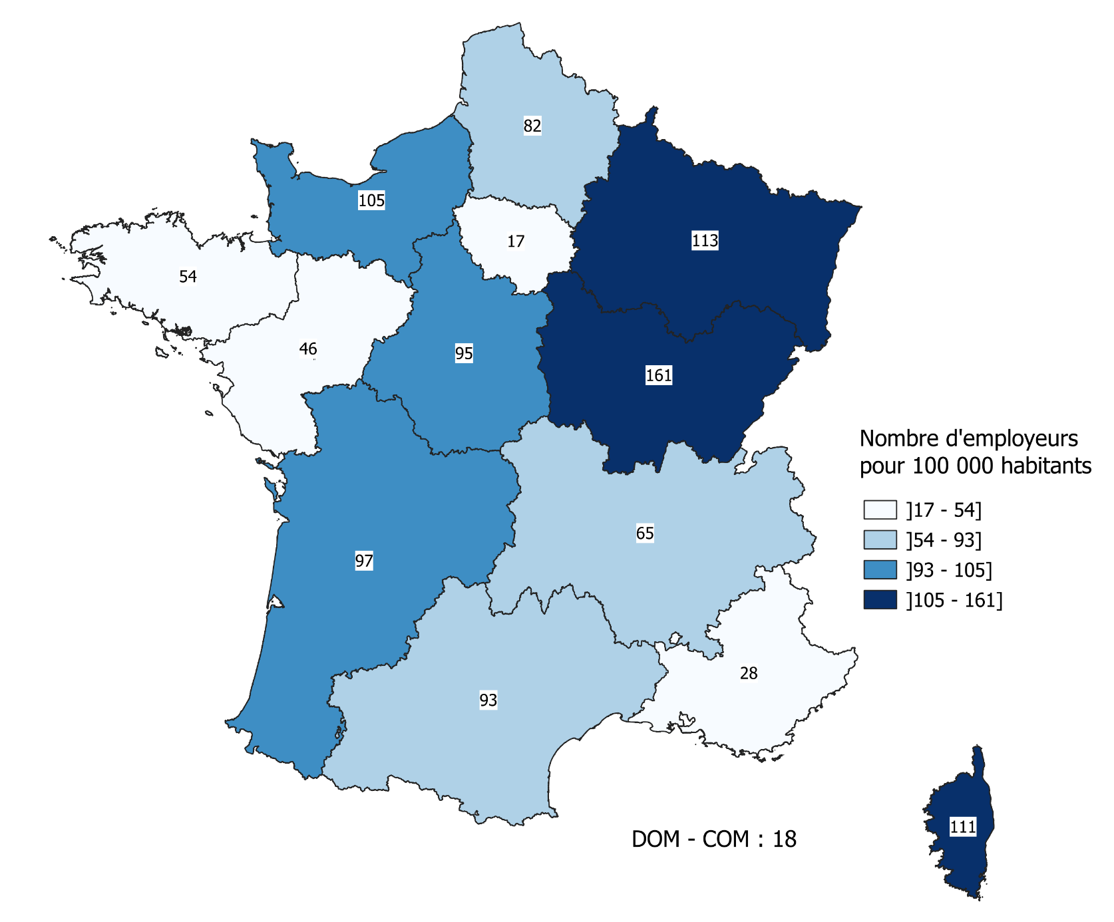
DROM - COM : 18
Region | Nombre d'employeurs
Auvergne-Rhône-Alpes | 64.5
Bourgogne-Franche-Comté | 161.2
Bretagne | 53.5
Centre-Val-de-Loire | 95.3
Corse | 111.4
Grand Est | 112.7
Hauts-de-France | 82.1
Île-de-France | 17.4
Normandie | 105.1
Nouvelle-Aquitaine | 97.2
Occitanie | 92.5
Pays de la Loire | 45.9
Provence-Alpes-Côte d'Azur | 27.5
DROM - COM | 17.5

